Sheet2
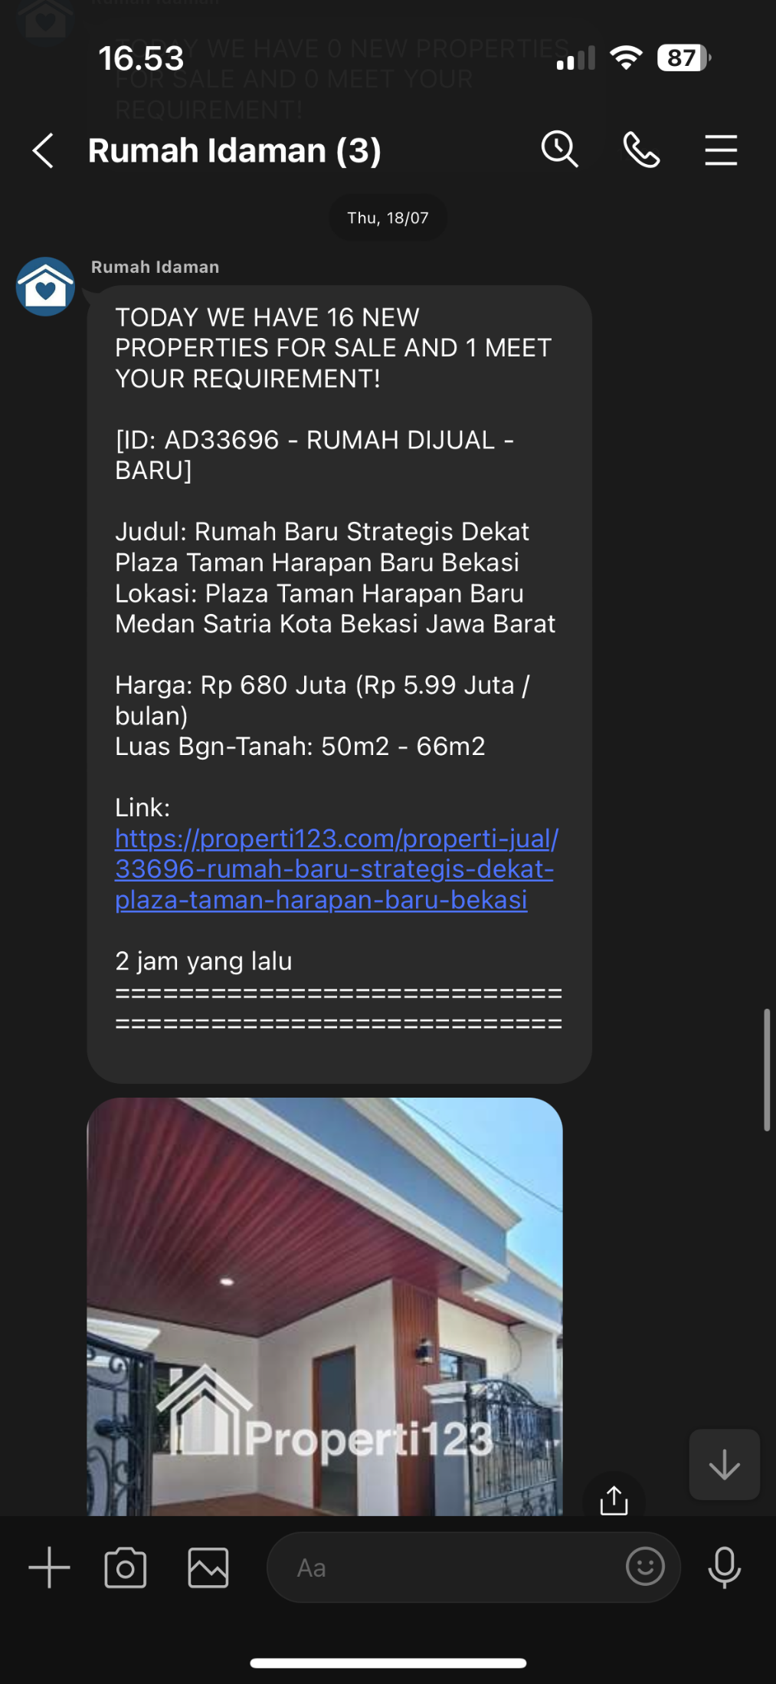
Column Name | Sample Value
propertyid | ID: AD10124 - RUMAH DIJUAL
propertylistingid | 10124
propertytipe | RUMAH DIJUAL
title | Rumah Full Furnished Perumahan Kota Harapan Indah Bekasi
currency | IDR
price_real | 970000000
price_short | Rp 970 Juta
price_monthly | Rp 8.54 Juta / bulan
price_psm | Rp 12,597,402.60 per m2
address | Bunderan Kelinci Harapan Indah Medan Satria Kota Bekasi Jawa Barat
contact_person | Wiwin RayWhite
phone_number | 87883993183
agency | Ray White Harapan Indah Bekasi
kondisi_bangunan | bagus
luas_bangunan | 150m2
luas_tanah | 77m2
jumlah_lantai | 2
floor_loc | -
certificate | hak milik
interior | lengkap
main_bedroom | 3
bathroom | 2
secondary_bedroom | 0
saluran_telepon | 0
listrik | 1300
air_pam | Ya
air_tanah | Tidak
jalur_mobil | 2
garasi | 0
carport | 1
direction | selatan
about | Rumah Full Furnished Perumahan Kota Harapan Indah Bekasi Harapan Indah 1, Perumahan Kota Harapan Indah, Kelurahan Pejuang, Kecamatan Medan Satria, Kota Bekasi 17131 Harga jual Rp. 970.000.000,- Nego Sertifikat Hak Milik, Luas tanah: 77 m2, Luas bangunan: 150 m2, Jumlah lantai: 2 Lantai, Kamar tidur: 3 kamar tidur, Kamar mandi: 2 Kamar mandi Carport: 1 Mobil, Listrik: 1300 watt, Sumber air: PDAM, Hadap Bangunan: Selatan ~ Fully furnished : Sofa, tempat tidur 3, lemari pakaian, kulkas 2, dispenser, mesin cuci, AC 2, partisi, lemari tv, kitchen set, jet pump dan toren air ~ Akses jalan bisa 2 mobil Untuk informasi lebih lanjut, silakan hubungi: Wiwin - Ray White 0878 8399 3183 / 0812 9659 8052 Terimakasih
domain | properti123.com
url | https://properti123.com/properti-jual/10124-rumah-full-furnished-perumahan-kota-harapan-indah-bekasi
page_created_at | 2 tahun yang lalu
created_at | 6/6/24
page_date | 6/6/22
date_accuracy | YEAR

